フォーマット
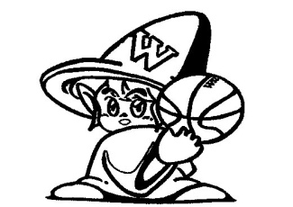

Witches

ウチワ表
Witches

ウチワ裏1
奪取
～dassyu～

ウチワ裏2
必勝
～hissyou～

ウチワ裏3

全力
強気
団結
感謝
気合

ウチワ裏3 (手書き)
全力
強気
団結
感謝
気合

